상품제안서
고속충전 보조배터리 5000mAh A5 바인더노트+볼펜세트 | 상품코드: S45184

 |  |  |  |  |  |  | 02-713-8555 | www.synergygift.co.kr
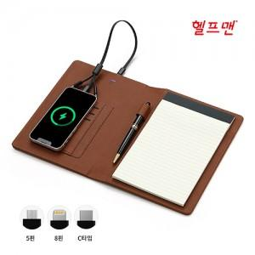

【상세/제작정보】 | <p><span style="font-size: 14pt;">※ 리갈패드 풀칼라인쇄 가능, 별도문의 바랍니다.</span></p>

【인쇄/포장옵션】 | 레이저, 불박, 풀칼라 / 포장지포장

【공급단가】 | 수량 | 10~ | 30~ | 100~ | 300~ | 500~
*VAT별도 | 단가 | 31,500원 | 29,600원 | 27,900원 | 26,900원 | 26,400원

【상품 URL】 | https://www.synergygift.co.kr:443/src/goods_detail.php?gdno=45184

